상품제안서
수첩형 점착메모지 2P (HS-105-02) | 상품코드: S22313

 |  |  |  |  |  |  | 02-713-8555 | www.synergygift.co.kr
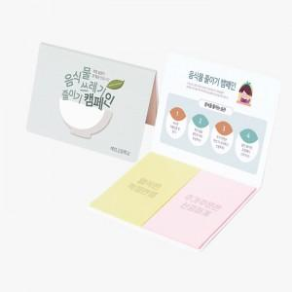

【상세/제작정보】

【인쇄/포장옵션】 | 표지컬러 내지먹1도 / 포장불가능

【공급단가】 | 수량 | 1,000~ | 2,000~ | 3,000~ | 5,000~ | 10,000~
*VAT별도 | 20매 | 330원 | 310원 | 280원 | 270원 | 260원
 | 30매 | 390원 | 370원 | 340원 | 330원 | 310원
 | 50매 | 520원 | 490원 | 460원 | 440원 | 420원
 | 100매 | 810원 | 760원 | 720원 | 700원 | 670원

【상품 URL】 | https://www.synergygift.co.kr:443/src/goods_detail.php?gdno=22313

